鸿蒙应用开发实战
鸿蒙应用开发实战
第1章 鸿蒙操作系统简介
 | 鸿蒙操作系统是一款面向全场景的分布式操作系统。
 | 鸿蒙操作系统不同于既有的Android、iOS、Windows、Linux等操作系统，
 | 它面向的是1+8+N的全场景设备，能够根据不同内存级别的设备进行弹性组装和适配，并且跨设备交互信息。
 | 1.1 1+8+N全场景
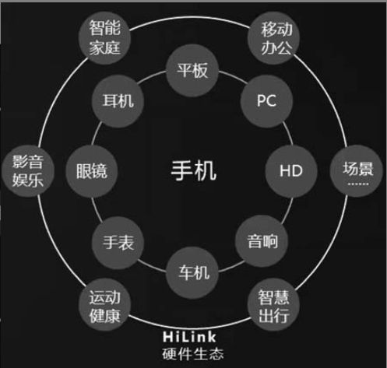

 | 1.2 分布式
 |  | 传统的设备是由设备内部的硬总线连在一起的，硬总线是设备内部的部件之间进行通信的基础。
 |  | 分布式软总线是实现分布式能力的基础，是多种终端设备的统一基座，它为设备之间的互联互通提供了统一的分布式通信能力，
 |  | 能够快速发现并连接设备，以及高效地分发任务和传输数据。
 |  | 分布式软总线融合了近场和远场的通信技术，并且可以充分发挥近场通信的技术优势。
 |  | 分布式软总线承担了任务总线、数据总线和总线中枢三大功能。
 |  | 其中，任务总线负责将应用程序在多个终端上快速分发；数据总线负责数据在设备间的高性能分发和同步；
 |  | 总线中枢起到协调控制的作用，用于自动发现并组网，以及维护设备间的拓扑关系。
 |  | 分布式软总线和分布式数据管理等核心技术，使得搭载鸿蒙操作系统的设备之间方便快捷地进行分布式通信成为可能，从而让鸿蒙应用可以跨设备接续业务。
 | 1.3 小结
 |  | 鸿蒙操作系统得益于全场景、分布式的特性，具有适用范围广、系统适配灵活、跨设备通信能力强的特点。
第2章 项目准备工作
 | 2.1 搭建开发环境
 |  | 2.1.1 安装Node.js
 |  |  | 在浏览器中输入Node.js的官网下载链接：nodejs.org/zh-cn/download/，然后下载长期支持版的64位Windows安装包
 |  |  | 下载的Windows安装包以msi作为扩展名.双击安装包即可开始安装，单击Next按钮进入下一步。
 |  |  | 在新打开的窗口中，选中复选框以表示同意许可协议中的条款。单击Next按钮进入下一步。
 |  |  | 在新打开的窗口中，可以自定义Node.js的安装路径。这里直接使用默认的安装路径就可以了。单击Next按钮进入下一步。
 |  |  | 在新打开的窗口中，可以自定义功能的安装方式，这里直接使用默认的安装方式就可以了。单击Next按钮进入下一步。
 |  |  | 在新打开的窗口中，可以选择是否安装那些用来编译Native模块的必要工具。我们不需要编译Native模块，无须选中窗口中的复选框，
 |  |  | 单击Next按钮进入下一步。在新打开的窗口中，准备安装Node.js，单击Install按钮开始安装Node.js。
 |  |  | 安装完成之后，会在新打开的窗口中显示Node.js已经被成功地安装了，单击Finish按钮以关闭安装窗口。
 |  | 2.1.2 安装及配置DevEco Studio
 |  |  | 开发鸿蒙App所使用的集成开发环境是DevEco Studio。
 |  |  | 在浏览器中输入DevEco Studio的官网下载链接：developer.harmonyos.com/cn/home，然后单击页面中的下载图标
 |  |  | 如果还没有登录华为账号，会打开一个华为账号登录的页面,登录华为账号之后，就可以单击下载图标进行下载了。
 |  |  | 将下载之后的zip压缩包解压之后，就得到了扩展名为exe的Windows安装包,双击安装包即可开始安装，单击Next按钮进入下一步。
 |  |  | 在新打开的窗口中，可以自定义DevEco Studio的安装路径，直接使用默认的安装路径就可以了。单击Next按钮进入下一步。
 |  |  | 在新打开窗口中，可以配置DevEco Studio的安装选项，这里在Create Desktop Shortcut区域选中DevEco Studio launcher复选框。
 |  |  | 单击Next在新打开的窗口中，为DevEco Studio的快捷方式选择一个开始菜单的文件夹，这里使用默认的名称Huawei单击Install按钮进入下一步。
 |  |  | 安装完成之后，在新打开的窗口中显示DevEco Studio已经被安装在了你的电脑上。选中Run DevEco Studio复选框，然后单击Finish按钮进入下一步。
 |  |  | 在新打开的窗口中，可以选择是否导入DevEco Studio的设置。这里选择不导入设置。单击OK按钮进入下一步。
 |  |  | 在新打开的窗口中，确认已经阅读并且接受用户许可协议中的条款和条件。选中confirm that……复选框，然后单击Agree按钮进入下一步。
 |  |  | 在新打开的窗口中，下载相关的SDK组件。单击Next按钮进入下一步。
 |  |  | 在新打开的窗口中，需要接受SDK组件的协议许可。选中Accept单选按钮，然后单击Next按钮进入到下一步。
 |  |  | 下载完成之后，打开一个新窗口。单击Finish按钮进入到下一步。
 |  |  | 在新打开的窗口中单击Configure按钮，然后在展开的下拉菜单中单击Settings，
 |  |  | 在新打开的窗口中，单击窗口左侧的HarmonyOS SDK，然后单击窗口右侧的SDK Platforms选项卡，并选中Js复选框，
 |  |  | 单击窗口右侧的SDK Tools选项卡，并选中Previewer复选框。单击Apply按钮进入到下一步。
 |  |  | 在新打开的窗口中，确认要安装的组件。单击OK按钮进入到下一步。
 |  |  | 安装完相关组件之后，打开一个新窗口。单击Finish按钮进入到下一步。
 |  |  | 在之前打开的窗口中，单击OK按钮，完成DevEco Studio的配置
 | 2.2 Hello World
 |  | 打开集成开发环境DevEco Studio，单击Create HarmonyOS Project，以创建一个鸿蒙项目
 |  | 在新打开文件的窗口中，首先选择App所运行的Device和使用的Template。默认选中的Device是TV，可用的Template有6个
 |  | 其中，有3个Template的名字是以“(JS)”结尾的，有3个Template的名字是以“(Java)”结尾的
 |  | 在Device一栏中选中Wearble，可用的Template有3个,其中，有两个Template的名字是以“(JS)”结尾的，有一个Template的名字是以“(Java)”结尾的
 |  | 在Device一栏中选中Lite Wearble，可用的Template有两个，
 |  | 不论选择哪一个Template，都是使用JavaScript创建模板，原因是开发Lite Wearable上的App时只能使用编程语言JavaScript，而不能使用编程语言Java。
 |  | 默认选中的Template是Empty Feature Ability，单击Next按钮。在新打开的窗口中配置新建的项目，需要分别配置项目名、包名、项目的保存位置和可兼容的SDK。
 |  | 将Project Name取名为BreathTraining，DevEco Studio会自动帮我们生成一个Package name，其名称为com.example.breathtraining。
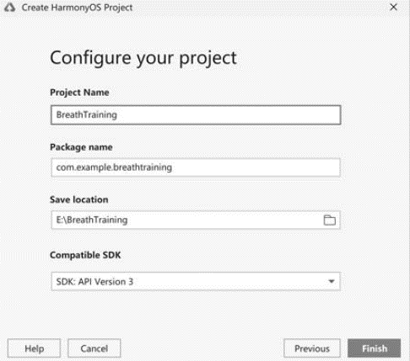
 |  | Save location和Compatible SDK都使用默认的配置
 |  | 单击Finish按钮之后，就创建了一个轻量级可穿戴设备的Hello World项目
 |  | 选中菜单栏中的View，在展开的菜单中选中Tool Windows，
 |  | 在展开的子菜单中单击Previewer命令
 |  | 通过Previewer就可以预览App的运行效果了。
 |  | 为了更方便地操作Previewer，可以单击右上角的Show Options Menu设置按钮，
 |  | 在打开的选项菜单中选中View Mode，然后单击Window命令
 |  | 设置Previewer的显示模式这样，Previewer就会显示为一个非模态的浮动窗口
 |  | ——既可以将其最小化到任务栏，也可以将其最大化
 |  | 单击手表下方的三根横线，会在窗口的右侧列出Previewer的众多设置选项
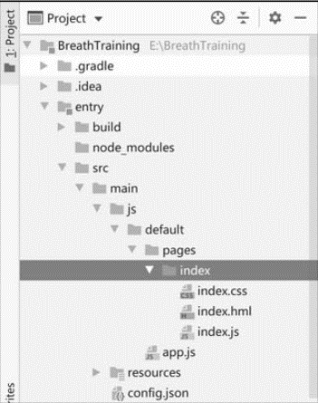
 |  |  |  | 在项目中依次展开entry/src/main/js/default/pages/index目录，在index目录中包含3个文件：
 |  |  |  | index.hml、index.css和index.js
 |  |  |  | 鸿蒙对HTML、CSS和JavaScript做了很多裁剪和优化。
 |  |  |  | 文件是index.hml，而不是index.html。
 |  |  |  | index.js文件只支持ECMAScript 5.1的语法，使用ECMAScript6语法编写的代码会被自动转换
 |  |  |  | 鸿蒙智能手表的任何一个页面，都对应着一个hml文件、一个css文件和一个js文件
 |  |  |  | hml文件是页面的结构，它用于描述页面中包含哪些组件；
 |  |  |  | css文件是页面的样式，它用于描述页面中的组件都长什么样；
 |  |  |  | js文件是页面的行为，它用于描述页面中的组件是如何进行交互的。
 |  |  |  | 在文件index.hml中定义了页面中包含的两个组件：一个组件是容器div；另一个组件是文本框text
 |  |  |  | 在Previewer中看到的文本“Hello World”就显示在这个text文本框中。
 |  |  |  | 在文件index.css中通过类选择器定义了div和text这两个组件分别长什么样
 |  |  |  | 文件index.js中定义了一个变量title，它的值是'World'
第3章 呼吸训练实战项目

